发起，保存页面
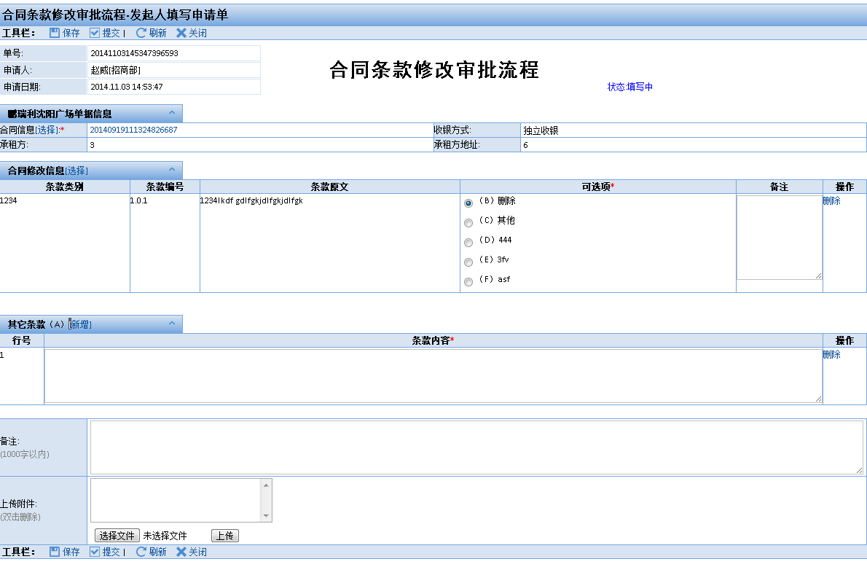
ID： | T1 |  | 界面：
说明： | 发起页面 |  |  | 工具栏： | 保存 | 提交 |  |  |  | 刷新 | 关闭
 | 操作 | 系统响应
 | 工具栏： | “保存”，“提交”，“刷新”，“关闭” |  | 单号 | YYYYMMDDHH24MISSXXXXXX |  | 工作流程名称
 | 点击“保存”按钮 | 验证必填项目 |  | 申请人 | XXX[XXX]
 |  | 进入T1Save页面，保存数据 |  | 申请时间 | YYYY.MM.DD HH24:MI:SS
 | 点击“提交”按钮 | 验证必填项目
 |  | 进入T1Save页面，保存数据 |  | 单据信息 展开/折叠
 | 点击“刷新”按钮 | 刷新本页 |  | 名称 | 文本框 |  |  | 日期 | 日期框
 | 点击“关闭”按钮 | 关闭本页 |  | 备注 | 多行输入框，允许最大输入字数2000汉字
 | 点击“审批人” | DataInterface 选择审批人
 | 点击明细“新增”按钮 | 明细新增一行
 | 点击明细“删除”按钮 | 明细删除一行 |  | 附件

 |  |  |  |  |  |  | 上传...
ID: | Save
说明： | T1保存页面 |  |  | 明细信息 展开/折叠
 | 操作 | 系统响应 |  | 行号 | 明细1 | 明细2 | 明细3 | 明细4 | 明细5 | 明细6 | 操作
 | 进入页面 | 判断FlowGid是否存在 |  | 1 | XXX | XXX | XXX | XXX | XXX | XXX | 删除
 |  | 插入流程主表 |  | 2 | XXX | XXX | XXX | XXX | XXX | XXX | 删除
 |  | 插入当前审批人信息 |  | 3 | XXX | XXX | XXX | XXX | XXX | XXX | 删除
 |  | 插入附件信息
 | 流转 | 根据流程图进行 |  | 审批过程信息 展开/折叠
 | Log |  |  | 审批时间 | 审批人类别 | 审批人 | 审批概要 | 审批备注
 | Js | 保存：保存成功，操作人：^^CurUsrName^^,进入Tmod页面 |  | YYYY.MM.DD | XXX | XXX | XXX | XXX
 |  | 提交：提交成功，操作人：^^CurUsrName^^,关闭本页 |  | YYYY.MM.DD | XXX | XXX | XXX | XXX

 |  |  |  | 审批信息 展开/折叠
ID: | Tmod |  |  | 审批人1 | 选择：全体用户组 |  |  | 审批人2 | 选择：管理员组
说明： | 修改页面 |  |  | 工具栏： | 保存 | 提交 |  |  |  | 刷新 | 关闭
 | 操作 | 系统响应
 | 类似于T1页面 |  |  | 说明：

